结构表格示意简图
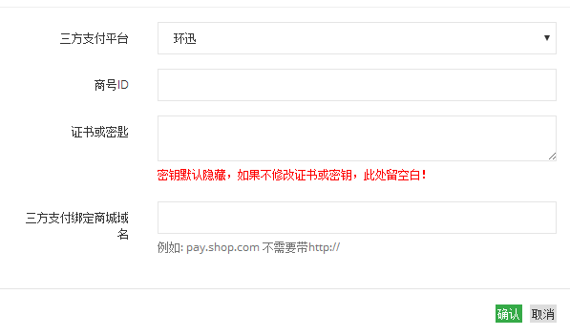
玩家代理层级结构图 |  |  |  | 玩家组机构示意图 |  |  |  |  |  |  | 第三方配置信息图
运营商层级 | 阿喜 | 运营商玩家 |  | 玩家组ID | 玩家组名 | 玩家层级ID | 玩家层级名 | 存款需求 | 银行卡设置 | 返水阶梯设置 | ID | 名称 | 信息序号ID | 信息名 | 是否隐藏 | 说明文字
一级代理 | 村长（大股东） | 村长玩家 |  | 1 | 默认玩家组 | 1 | VIP1 | 10000 | 银行卡设置1 | 运营商玩家返水阶梯1 | 1 | 环迅 | 1 | 商号ID | N
二级代理 | 程洁（村长下线） | 程洁玩家 |  | 1 |  | 2 | VIP2 | 500000 | 银行卡设置2 | 运营商玩家返水阶梯2 |  |  | 2 | 证书或密钥 | Y | 密钥默认隐藏，如果不修改证书或密钥，此处留空白！
三级代理 | 周科（程洁下线） | 周科玩家 |  | 1 |  | 3 | VIP3 | 1000000 | 银行卡设置3 | 运营商玩家返水阶梯3 |  |  | 3 | 三方支付绑定商城域名 | N | 例如: pay.shop.com 不需要带http://
 |  |  |  | 1 |  | 4 | VIP4 | 5000000 | 银行卡设置4 | 运营商玩家返水阶梯4 | 2 | 环迅4.0 | 1 | 商号ID | N
代理信息结构图表 |  |  |  | 1 |  | 5 | VIP5 | 10000000 | 银行卡设置5 | 运营商玩家返水阶梯5 |  |  | 2 | 交易账户 | N
代理或玩家 | 一级代理 | 二级代理 | 三级代理 | 2 | 村长代理玩家组 | 1 | 村长VIP1 | 10000 | 银行卡设置1 | 村长玩家返水阶梯1 |  |  | 3 | 证书或密钥 | Y | 密钥默认隐藏，如果不修改证书或密钥，此处留空白！
村长 |  |  |  | 2 |  | 2 | 村长VIP2 | 50000 | 银行卡设置2 | 村长玩家返水阶梯2 |  |  | 4 | 三方支付绑定商城域名 | N | 例如: pay.shop.com 不需要带http://
程洁 | 村长 |  |  | 2 |  | 3 | 村长VIP3 | 100000 | 银行卡设置3 | 村长玩家返水阶梯3 |  |  | 5 | 商品名称 | N
周科 | 村长 | 程洁 |  | 2 |  | 4 | 村长VIP4 | 100000 | 银行卡设置4 | 村长玩家返水阶梯4
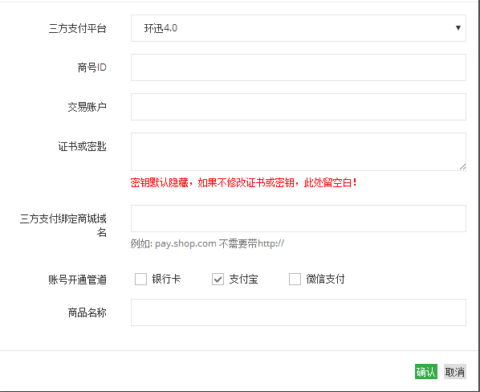
 |  |  |  | 3 | 程洁代理玩家组 | 1 | 程洁玩家 | 0 | 银行卡设置1 | 程洁玩家返水
玩家代理结构图表 |  |  |  | 4 | 周科代理玩家组 | 1 | 周科玩家 | 0 | 银行卡设置1 | 周科玩家返水
玩家 | 一级代理 | 二级代理 | 三级代理
周科玩家 | 村长 | 程洁 | 周科
程洁玩家 | 村长 | 程洁
村长玩家 | 村长
运营商玩家

